Analise preleminares
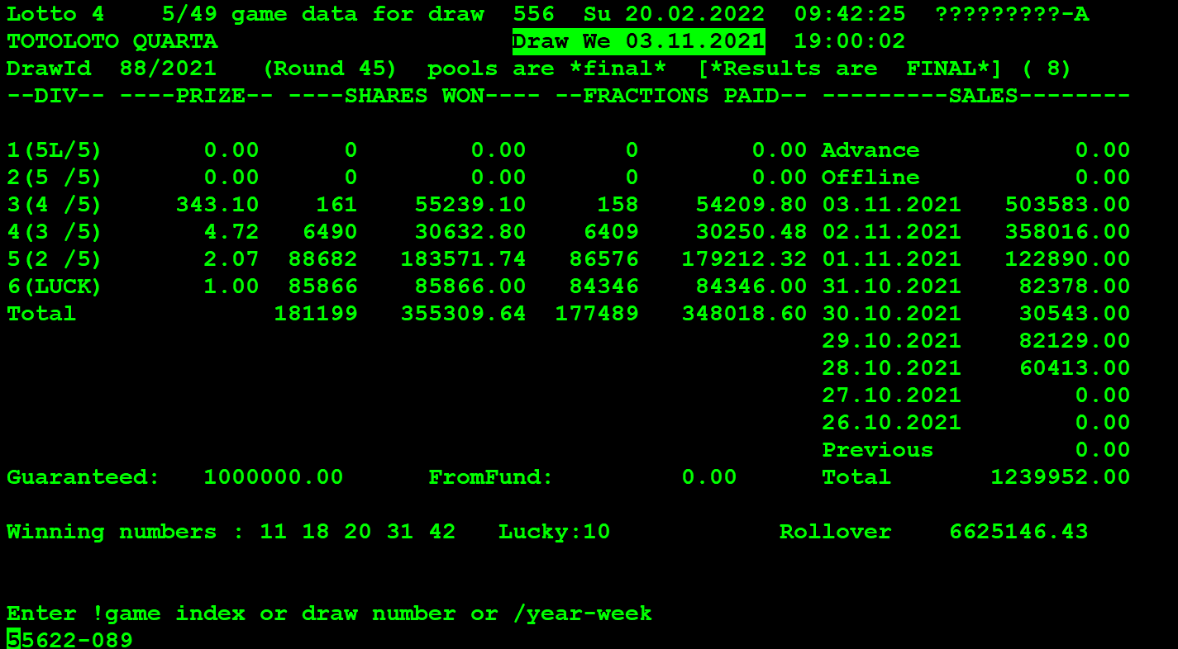
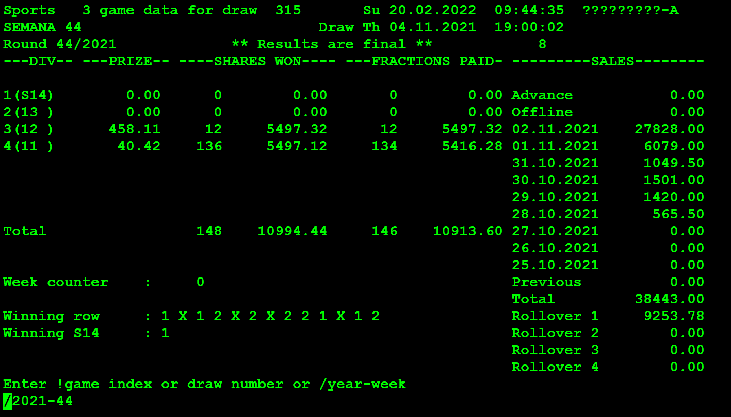
 |  | CDC 1 | 2001-05-01

From Record (UPURGE.FIL) | Data de Venda do Bilhete | Nº Sorteio | Jogo | Data Início Vendas | Data CDC Início Vendas | Data Fim Vendas | Data CDC Fim Vendas | Data Escrutínio | Data CDC Escrutínio | Data Início Pag. | Data CDC Início Pag. | Data Caducidade (prevista) | Data CDC Caducidade (prevista) | Data de Caducidade Real | Data CDC de Caducidade Real
Yes |  | 088/2021 | Totoloto | 28/10/2021 | 7486 | 03/11/2021 | 7492 | 03/11/2021 | 7492 | 04/11/2021 | 7493 | 01/02/2022 | 7582
No |  | 44/2021 | Totobola Extra | 28/10/2021 | 7486 | 02/11/2021 | 7491 | 04/11/2021 | 7493 | 05/11/2021 | 7494 | 02/02/2022 | 7583
No |  | 42/2021 | Totobola Extra |  |  | 19/10/2021 | 7477 | 21/10/2021 | 7479 | 22/10/2021 | 7480 | 19/01/2022 | 7569

No (from purwin) |  | 48/2021 | Totobola Extra | 25/11/2021 | 7514 | 30/11/2021 | 7519 | 02/12/2021 | 7521 | 03/12/2021 | 7522 | 02/03/2022 | 7611 | 01/03/2022 | 7610

Yes (01/03/2022) | 7491=02/11/2021 | 44/2021 | Totobola Extra | 28/10/2021 | 7486 | 02/11/2021 | 7491 | 04/11/2021 | 7493 | 05/11/2021 | 7494 | 02/02/2022 | 7583 | 01/02/2022
Yes (01/03/2022) | 7491=02/11/2021 | 44/2021 | Totobola Extra | 28/10/2021 | 7486 | 02/11/2021 | 7491 | 04/11/2021 | 7493 | 05/11/2021 | 7494 | 02/02/2022 | 7583 | 01/02/2022
Yes (01/03/2022) | 7490=01/11/2021 | 44/2021 | Totobola Extra | 28/10/2021 | 7486 | 02/11/2021 | 7491 | 04/11/2021 | 7493 | 05/11/2021 | 7494 | 02/02/2022 | 7583 | 01/02/2022 |  | tap que era supostamente de 01/03/2022 mas que é de 01/02/2022

 |  | CDC 0 | 2001-05-01
 |  | CDC | 2021-10-30

Analise Final (08-03-2022)
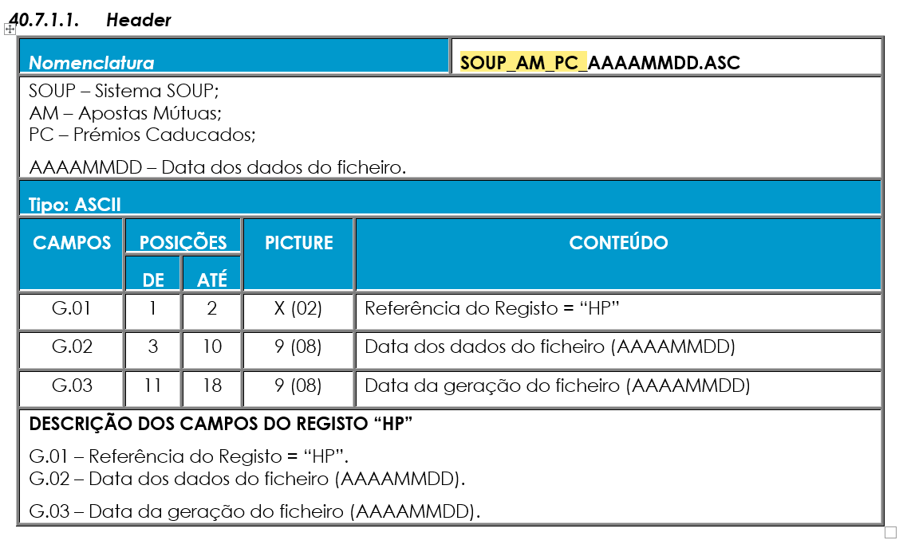
 |  | CDC 1 | 2001-05-01

From Record (UPURGE.FIL) | Data de Venda do Bilhete | Nº Sorteio | Jogo | Data Início Vendas | Data CDC Início Vendas | Data Fim Vendas | Data CDC Fim Vendas | Data Escrutínio | Data CDC Escrutínio | Data Início Pag. | Data CDC Início Pag. | Data Caducidade (prevista) | Data CDC Caducidade (prevista) | Data de Caducidade Real | Data CDC de Caducidade Real
Yes |  | 088/2021 | Totoloto | 28/10/2021 | 7486 | 03/11/2021 | 7492 | 03/11/2021 | 7492 | 04/11/2021 | 7493 | 01/02/2022 | 7582
No |  | 44/2021 | Totobola Extra | 28/10/2021 | 7486 | 02/11/2021 | 7491 | 04/11/2021 | 7493 | 05/11/2021 | 7494 | 02/02/2022 | 7583 |  |  | dia antes de gerar o upurge
No |  | 42/2021 | Totobola Extra |  |  | 19/10/2021 | 7477 | 21/10/2021 | 7479 | 22/10/2021 | 7480 | 19/01/2022 | 7569 |  |  | 2022-03-07 | 7616

Yes (draw number 320) | 7525=06/12/2021 |  | Totobola Extra |  |  |  |  | 09/12/2021 | 7528 | 10/12/2021 | 7529 | 09/03/2022 | 7618 | 2022-03-08 | 7617 |  |  | 7617
 |  |  |  |  |  |  |  |  |  |  |  |  | 7618 |  | 7617

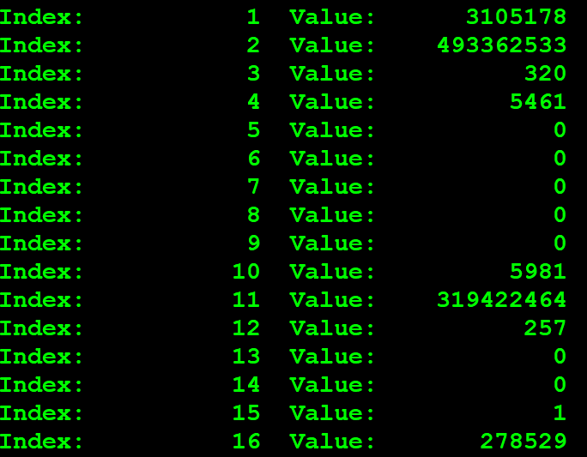

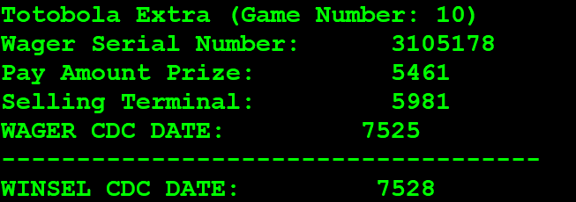

 |  |  |  |  |  |  |  |  |  |  |  |  |  |  | 2021-12-02
 |  |  |  |  |  |  |  |  |  |  |  | 112 |  |  | 7521
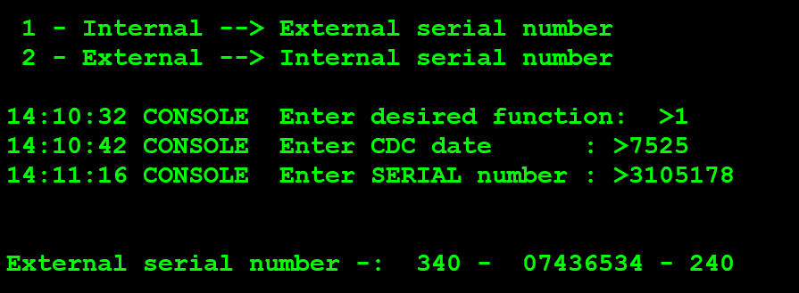

 |  |  |  |  |  |  |  |  |  |  |  |  |  | Wager Serial Number: 3105178
 |  |  |  |  |  |  |  |  |  |  |  |  |  | 493362533

SOUP_AM_PC_20220308.ASC
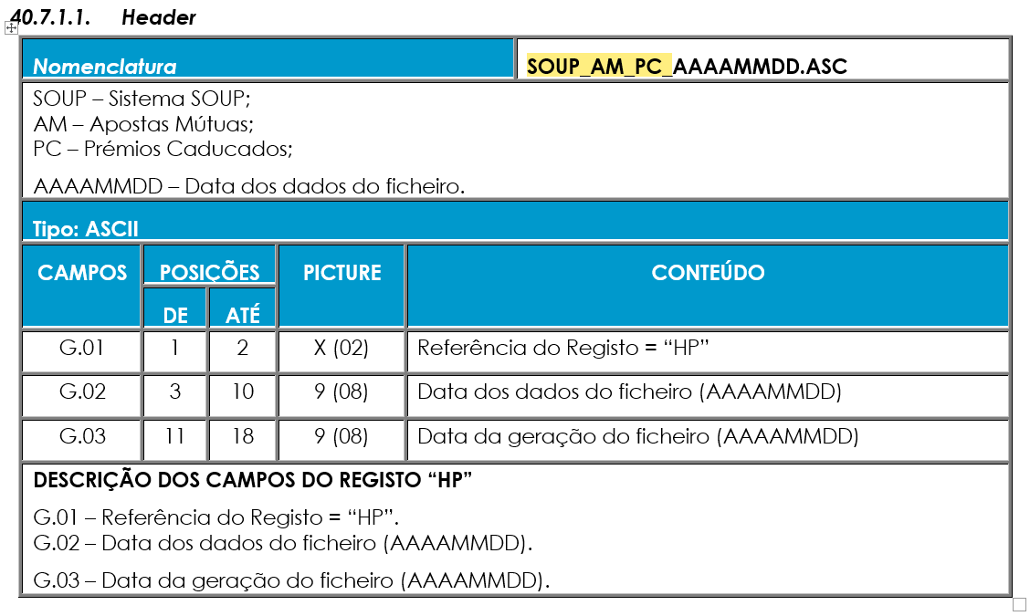
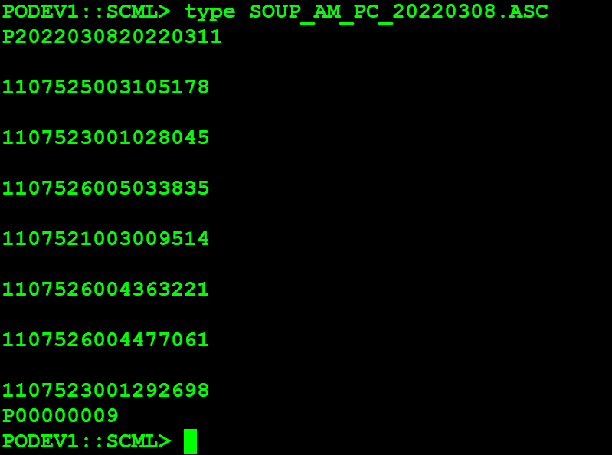

G.01 | P
G.02 | 20220308
G.03 | 20220311

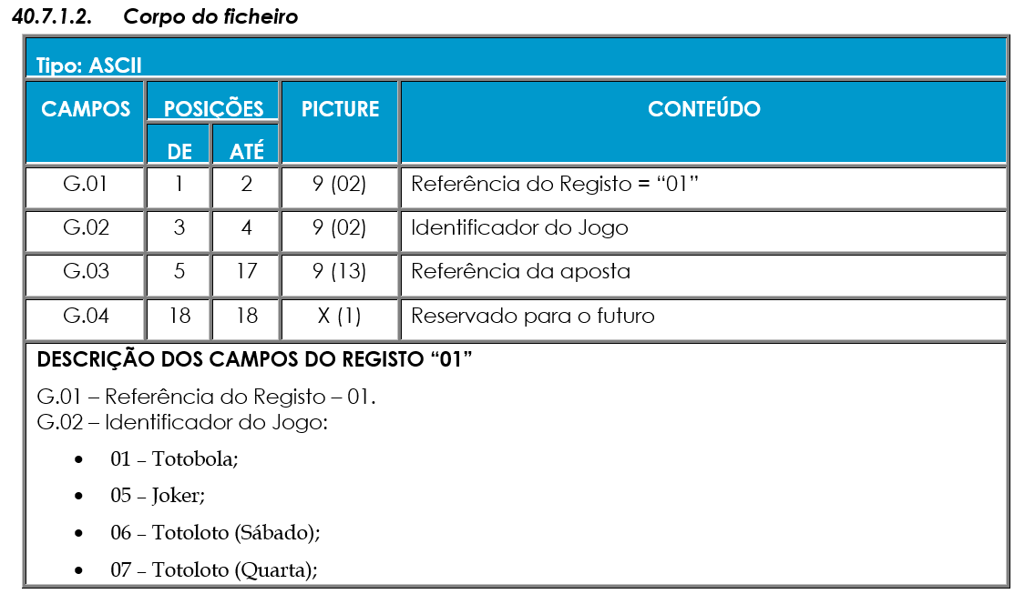

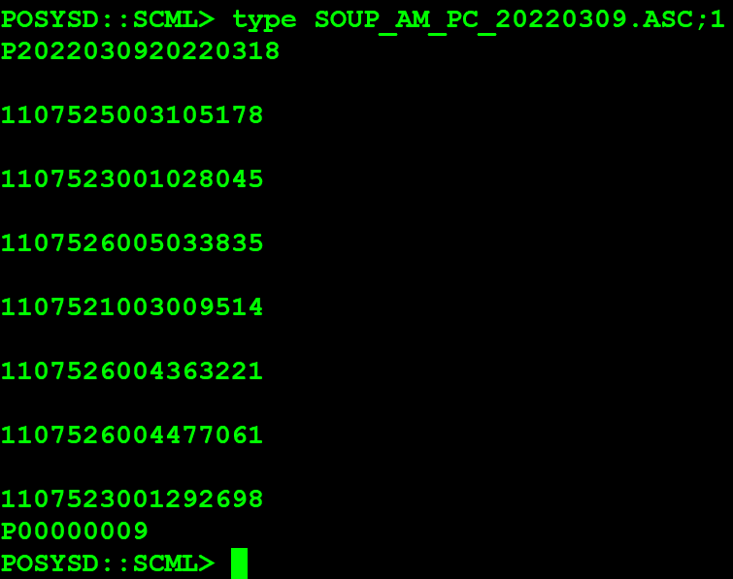

G.01 | 1 | Registo
G.02 | 10 | Totobola extra
G.03 | 7525003105178 | CDC+SALES_INT_SERIAL
 | CDC: 7525
 | INT_SERIAL: 003105178
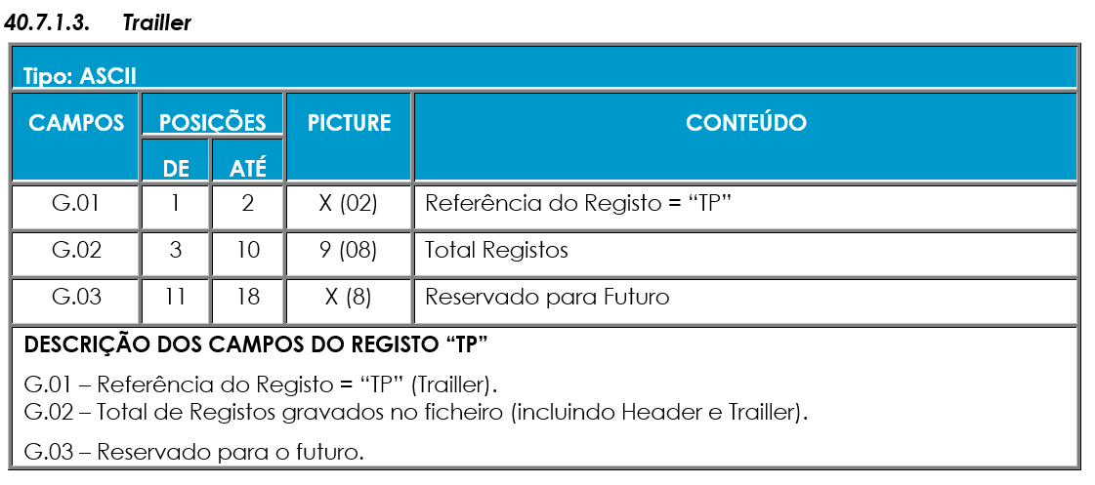

G.01 | P | Registo
G.02 | 9 | Total Registos

